상품제안서
레스쁘리 고급 우유병 디퓨저세트 RR 디퓨저 BASIC 150ml+스탠리 고진공 슬림 보틀 | 상품코드: F24216

 |  |  |  |  |  |  | 02-412-0044 | www.easy1.co.kr
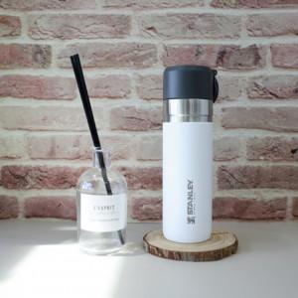

【상세/제작정보】

【인쇄/포장옵션】 | 레이저, 스티커 / 포장불가능

【공급단가】 | 수량 | 50~ | 100~ | 500~ | 1,000~ | 2,000~
*VAT별도 | 단가 | 53,400원 | 52,510원 | 51,170원 | 50,280원 | 48,950원

【상품 URL】 | http://www.easy1.co.kr/src/goods_detail.php?gdno=24216

